Master動作チェック_タイトル
「MazeCube-メイズキューブ-」 Master版 動作仕様項目 Ｎｏ．01

 | シーン:タイトル

 | 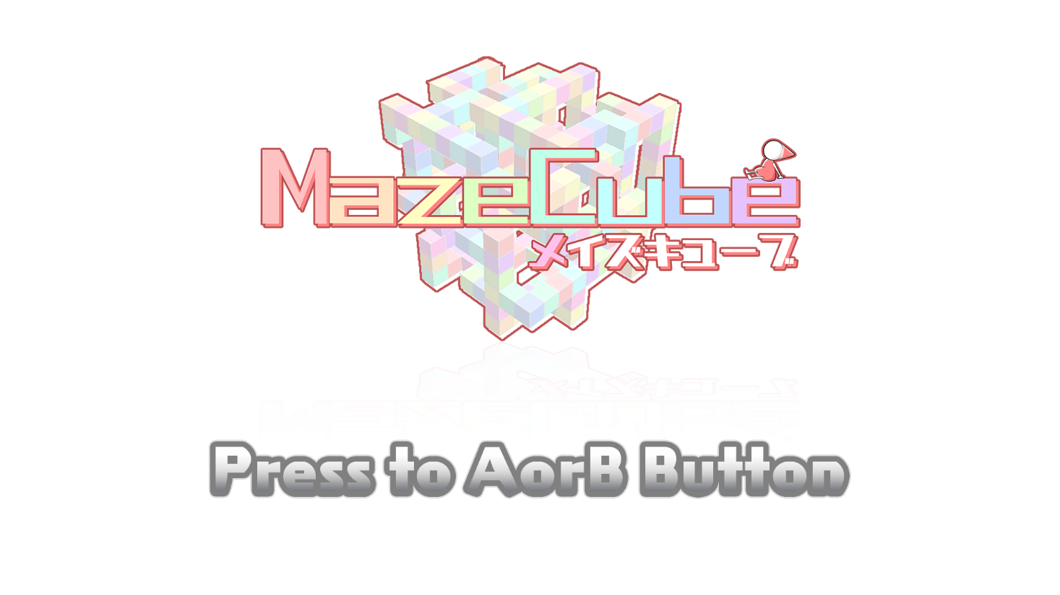

 | 確認項目： |  | ｃｈｋ
 | 1 | タイトルロゴ及びインフォメーションが描画されている
 | 2 | インフォメーションがゆっくりと点滅している
 | 3 | AまたはBボタンを押したらシーンチェンジ＞インゲーム
 | 4
 | 5
 | 6
 | 7
 | 8
 | 9
 | 10
 | 11

チェック：

